Feld Dokumentation
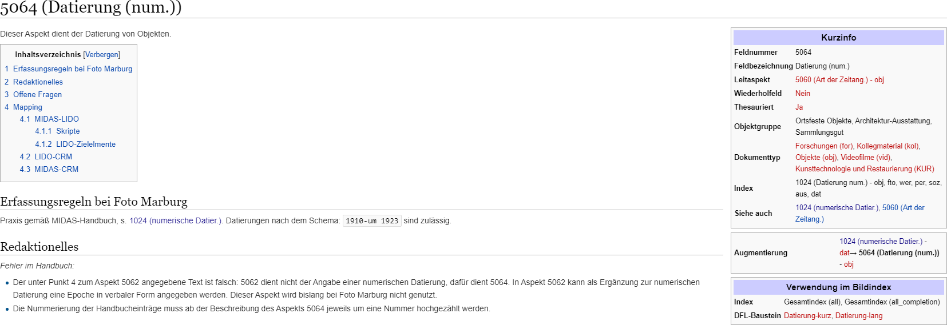

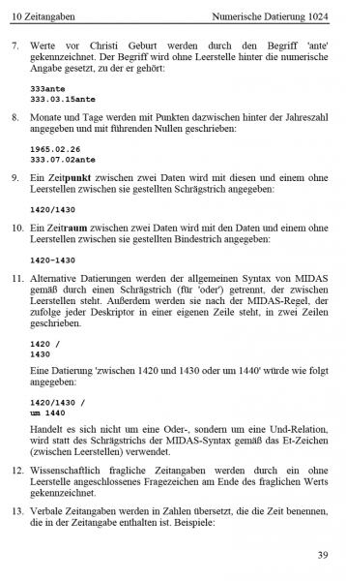
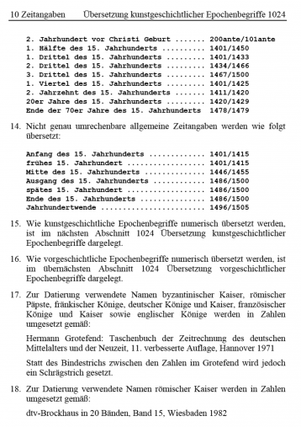

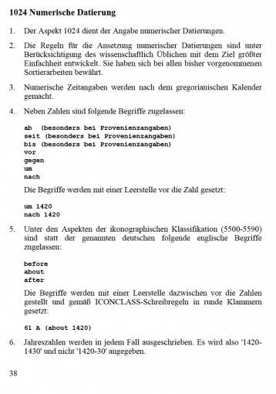

Beispiel:
<obj xmlns:xs="http://www.w3.org/2001/XMLSchema" xmlns:fm="http://www.fotomarburg.de/xslt" lvl="1">
 | <Status>published-private</Status>
 | <labelId>Madonna (Liebende Frau)</labelId>
 | <a5000>02000012</a5000>
 | <a9920>2003.02.04</a9920>
 | <a5007>
 |  | <concept>Variante von</concept>
 |  | <a5008>02000055</a5008>
 |  | <a5013>Madonna (Liebende Frau)</a5013>
 | </a5007>
 | <a5060>
 |  | <concept>Datierung</concept>
 |  | <a5064>1895/1902</a5064>
 | </a5060>
 | <a5140>
 |  | <concept>Faktischer Entstehungsort</concept>
 |  | <a5145>Berlin</a5145>
 | </a5140>
 | <a5220>Druckgraphik</a5220>
 | <a5230>Druck</a5230>
 | <a5260>Papier</a5260>
 | <a5300>Chromolithographie</a5300>
</obj>

